Modelo de dominio anémico
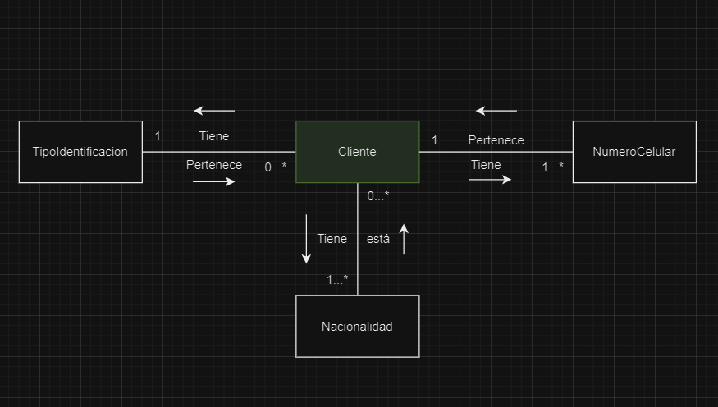
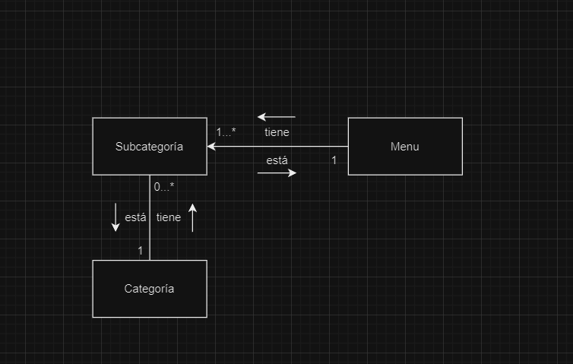

TIPOIDENTIFICACION | CLIENTES | PAISORIGEN | NUMEROCELULAR | PLATO | CATEGORIA | SUBCATEGORIA

